Feuil1
Profil de risque d'investisseur

 | Question 1

 | Quand aurez-vous besoin de toucher à ce portefeuille de placement, que ce soit au moyen de retraits réguliers ou du retrait d'une somme unique importante? |  |  |  |  |  |  |  | Réponse | Pts
 |  |  |  |  |  |  |  | Question 1 | 5 | 8
 |  |  |  |  |  |  |  | Question 2 | 4 | 6
 |  | Moins de 5 ans |  |  |  |  |  | Question 3 | 5 | 8
 |  | de 6 à 10 ans |  |  |  |  |  | Question 4 | 4 | 6
 |  | de 11 à 15 ans |  |  |  |  |  | Question 5 | 4 | 6
 |  | de 16 à 20 ans |  |  |  |  |  | Question 6 | 5 | 8
 |  | Plus de 20 ans |  |  |  |  |  | Question 7 | 4 | 8
 |  |  |  |  |  |  |  | Question 8 | 5 | 8
 | Question 2 |  |  |  |  |  |  | Question 9 | 4 | 8
 |  |  |  |  |  |  |  |  |  | 66
 | Choisissez l'énoncé qui décrit le mieux l'objectif proincipal de ce portefeuille.

 |  | Sécurité
 |  | Je veux que mes placements soient sûrs à 100% même si cela signifie qu'ils ne suivront pas le cours de l'inflation.

 |  | Protection contre l'inflation
 |  | Je suis mal à l'aise face aux fluctuations de rendement, mais je suis prêt à accpeter un faible niveau de fluctuation pour tenter dde suivre le cours de l'inflation.

 |  | Croissance et sécurité
 |  | Je recherche un équilibre entre la croissance et la sécurité.

 |  | Croissance
 |  | C'est principalement la croissance qui m'intéresse, et je me préoccupe moins des fluctuations de capital.

 |  | Croissance maximale
 |  | Mon seul objectif est la croissance maximale, et je ne me préoccupe pas des fluctuations de capital.

 | Question 3

 | Lequel des énoncés suivants correspondrait le mieux à vos connaissances?

 |  | Novice
 |  | Ma connaisance des placements est limitée.

 |  | Débutant
 |  | Je sais qu'il existe différent types de placement, mais je ne sais pas comment ils diffèrent sur le plan de la volatilité.

 |  | Bonne
 |  | Je comprends les différentes caractéristiques des actions et obligations, ainsi que la façon dont ils diffèrent sur le plan de la volatilité.

 |  | Très bonne
 |  | J'ai une solide compréhension des différents types de placement.

 |  | Excellentes
 |  | J'ai une compréhension approfondie des différents types de placement et des stratégies, des risques connexes et de leurs liens avec la volatilité des marchés.

 | Question 4

 | Quel est le montant annuel de vos rvenus réguliers?

 |  | Moins de CHF 50'000
 |  | Entre CHF 50'001 et 75'000
 |  | Entre CHF 75'001 et 100'000
 |  | Entre CHF 100'001 et 150'000
 |  | Plus de CHF 150'000

 | Question 5

 | Quel affirmation suivante correspond le mieux à vote situation?

 |  | Je ne suis pas actuellement en mesure de faire face à toutes mes obligations financières sans m'endetter d'avantage.

 |  | Je peux faire face à toutes mes obligations financières, et j'ai très peu ou pas d'épargne.

 |  | Je peux faire face à toutes mes obligations financières, et je suis en mesure d'épargner moins de 10% de mon revenu.

 |  | Je peux faire face à toutes mes obligations financières, et je suis en mesure d'épargner 10% de mon revenu ou plus.

 |  | J'ai peu d'obligations financières et beaucoup de capacité d'épargne.

 | Question 6

 | Supposons que vous ayez à disposition CHF 20'000 et que vous pouviez choisir parmi les possibilités suivantes. Pour chaque option, il est indiqué après un an les valeurs minimales et maximales. Avec la quelle des options êtes-vous le plus à l'aise?

 |  | CHF 20'000 et 20'600
 |  | CHF 19'000 et 21'600
 |  | CHF 18'000 et 23'000
 |  | CHF 17'000 et 24'000
 |  | CHF 15'000 et 26'000

 | Question 7

 | Vous faites un placement et ce dernier baisse de 25% après un an, que faites-vous?

 |  | Je n'en dors plus la nuit et je le vendrais, même si cela entraîne une perte immédiate. J'opterai à l'avenir pour des placements moins risqué Ce type de placement ne me convient pas.

 |  | Je conserve mon placement jusqu'à de qu'il reprenne sa valeur initiale, puis je le tranfère vers un placement qui fluctue moins.

 |  | Je conserve mon placement, car il faut s'attendre à des fluctuations du marché. C'est la croissance à long terme qui m'intéresse. Les fluctuatons à court terme ne me préoccupent pas.

 |  | J'en profite pour investir des sommes supplémentaires. C'est une occasion idéale d'acquérir plus de parts ou d'actions à un meilleur prix et, par conséquent, d'améliorer le rendement à long terme de mon investissement.

 | Question 8
 | Compte tenu des fluctuations que subit tout portefeuille, combien de temps seriez-vous prêt à attendre avant que vos placements reprennent leur valeur initiale, le cas échéant?

 |  | Moins de 3 mois
 |  | de 3 à 6 mois
 |  | de 6 à 12 mois
 |  | de 1 à 2 ans
 |  | de 2 à 3 ans

 | Question 9

 | Illustration de l'évolution plausible de quatre portefeuilles sur dix ans : laquelle vous conviendrait le mieux ?
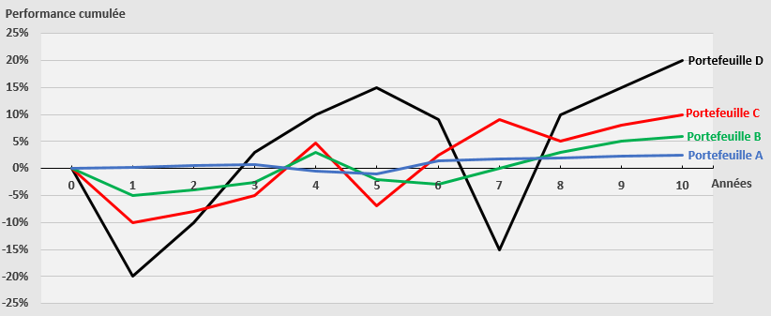

 |  | Portefeuille A : risque limité
 |  | Portefeuille B : risque moyen
 |  | Portefeuille C : risque élevé
 |  | Portefeuille D : risque très élevé

 | Buts et objectifs |  | Total de points pour les questions 1 et 2 |  |  | 14
 | Situation financière |  | Total de points pour les questions 3 à 5 |  |  | 20
 | Attitude face au risque |  | Total de points pour les questions 6 à 9 |  |  | 32
 |  |  |  |  | Total | 66

 | Sécurité | Conservateur | Equilibré | Croissance | Dynamique
 |  |  |  |  |  |  |  | Sécurité | Conservateur | Equilibré | Croissance | Dynamique
 |  |  |  |  |  |  | Actions | 0% | 25% | 50% | 75% | 100%
 |  |  |  |  |  |  | Obligations | 100% | 75% | 50% | 25% | 0%

 | 100% revenu fixe | 25% actions et 75% revenu fixe | 50% actions et 50% revenu fixe | 75% actions et 25% revenu fixe | 100% actions
 | Moins de 9 pts | 10 à 27 pts | 28 à 44 pts | 45 à 60 pts | 61 pts et plus

 | Ce document permet d’établir votre profil de risque d’investisseur en tenant compte de vos connaissances et votre expérience en matière de services d’investissement et d’instruments financiers, de votre situation financière et votre capacité de résistance au risque, de vos objectifs de placement et votre propension au risque.

 |  | Moins de 9 points | Sécurité

 |  | l Votre objectif pincipal est de conserver votre capital l Vous ne tolérez pas de fluctuations de rendement l Vous investissez pour une courte période de temps

 |  | De 10 à 27 pts | Conservateur

 |  | l Vous vous préoccupez de la conservation de votre capital l Vous désirez un revenu de placement relativement stable l Vous êtes prêt à tolérer des fluctuations limitées l La période de croissance de vos placements est plut^to courte

 |  | de 28 à 44 pts | Equilibré

 |  | l Vous souhaitez obtenir de bons rendements en réduisant le risque global de votre portefeuille l Vous êtes prêt à tolérer certaines fluctuations l Vous n'avez pas besoin de recourir à des retraits au cours des prochaines années

 |  | de 45 à 62 pts | Croissance

 |  | l Vous êts un investisseur axé sur la croissance l Vous désirez obtenir un bon rendement sur votre portefeuille l Vousêtes prêt à acceter des fluctuations de marché l Vous disposez d'une période de temps relativement longue l Vous n'avez pas besoin de recourir à des retraits au cours des 10 prochaines années

 |  | Plus de 63 pts | Dynamique

 |  | l Votre objectif pincipal est de réaliser le meilleur rendement possible l Vous êtes prêt à accepter d'importantes fluctuations de marché l Vous n'aurez pas besoin de recourir à ces placements pendant les 15 prochaines années

